关系图
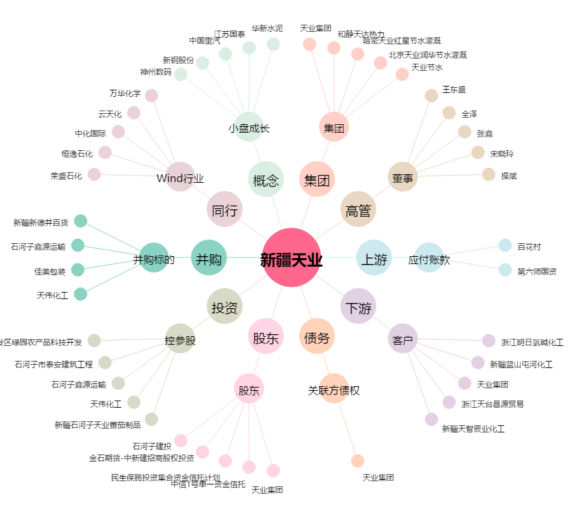
新疆天业[600075.SH] - 关系概览图

